口腔アセスメントシート
 |  | 口腔アセスメント（全職種共通）
 |  | 記入者 （職種 ) 令和 年 月 日
 | 見た目 |  | 自分の歯がありますか 有 無

 |  |  | わかれば（上 本/14本 下 本/14本）

 |  |  | 上下奥歯でかみ合っていますか 有 無

 |  |  |  | （入れ歯がはいっていてもかまいません）

 | 聴取 |  | 歯はいつ磨きますか
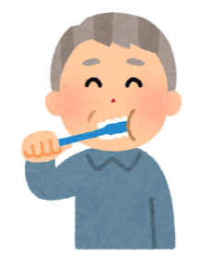
 |  |  | 朝食後 昼食後 夕食後 就寝前

 |  |  | 最近、歯科医院にいったのはいつですか

 |  |  | （ 日前 ヶ月前 年前 忘れた）

 | 入れ歯 |  | 入れ歯はありますか |  |  | 有 無

 |  |  | わかれば （総入れ歯 上 下）
 |  |  | （部分入れ歯 上 下）

 |  |  | 入れ歯はあっていますか

 |  |  | はい まあまあ いいえ

 |  |  | 食事の時に使えていますか

 |  |  | 使用 時々 未使用

 |  |  | 寝るときは外していますか

 |  |  | 外す 外さない

気になることがあればご記入ください

 |  |  | わかる範囲でチェックお願いします
 |  |  |  |  | 公益社団法人 熊本県歯科衛生士会

